关系图
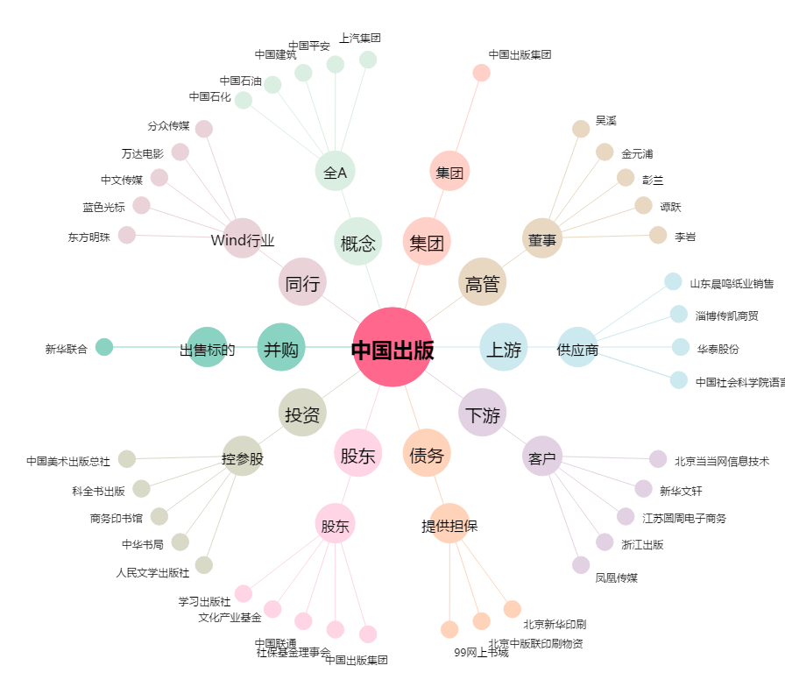
中国出版[601949.SH] - 关系概览图

